Ordenação dos Decis
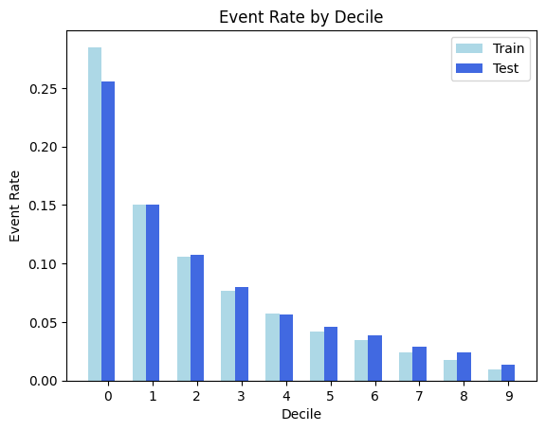
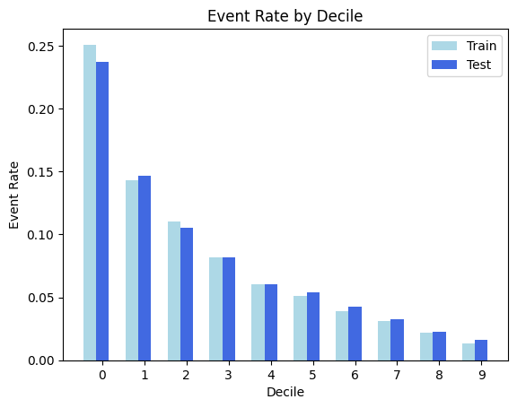
Gradiente Boosting | Regressão Logistica

